상품제안서
[티스카페]프레쏘 텀블러 (핫레드) 440ml | 상품코드: S06410

 |  |  |  |  |  |  | 02-713-8555 | www.synergygift.co.kr
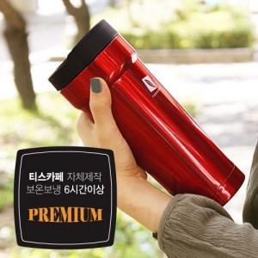

【상세/제작정보】

【인쇄/포장옵션】 | 레이저, 풀칼라 / 포장지포장

【공급단가】 | 수량 | 3,000~ | 5,000~ | 10,000~ | 30,000~ | 50,000~
*VAT별도 | 단가 | 13,100원 | 12,610원 | 12,130원 | 11,640원 | 11,350원

【상품 URL】 | https://www.synergygift.co.kr:443/src/goods_detail.php?gdno=11627

